ANALYSIS
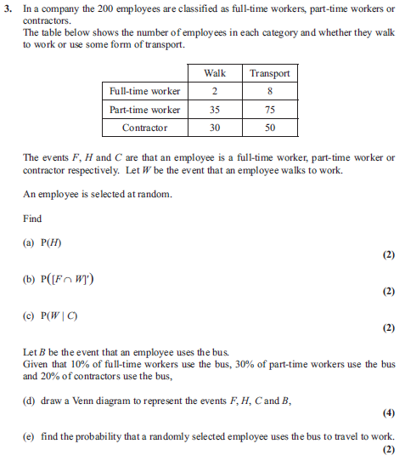
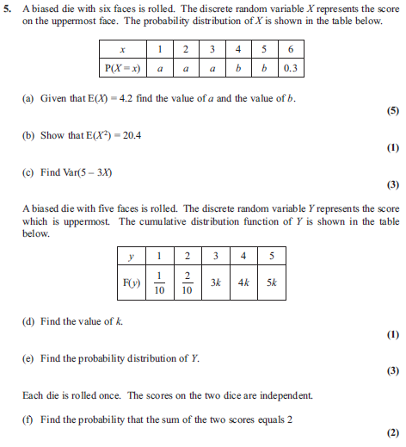
 | ENTER STUDENT NUMBER HERE : | 1
0

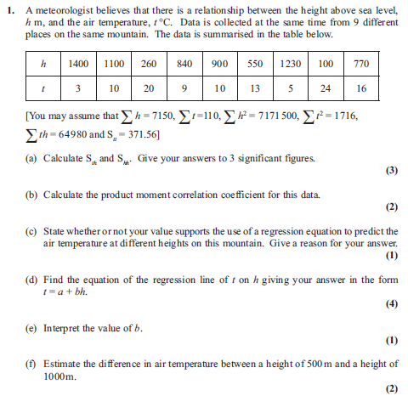
 |  |  |  |  |  |  |  | Max | Actual | %
 |  |  |  | Max | Actual | % | Q03aM | 1 | 0 | 0% |  |  |  |  |  | Max | Actual | %
 |  |  | Q01aM | 1 | 0 | 0% | Q03aA | 1 | 0 | 0% |  |  |  |  | Q05aM1 | 1 | 0 | 0%
 |  |  | Q01aA1 | 1 | 0 | 0% | Q03bM | 1 | 0 | 0% |  |  |  |  | Q05aM2 | 1 | 0 | 0%
 |  |  | Q01aA2 | 1 | 0 | 0% | Q03bA | 1 | 0 | 0% |  |  |  |  | Q05aM3 | 1 | 0 | 0%
 |  |  | Q01bM | 1 | 0 | 0% | Q03cM | 1 | 0 | 0% |  |  |  |  | Q05aB1 | 1 | 0 | 0%
 |  |  | Q01bA | 1 | 0 | 0% | Q03cA | 1 | 0 | 0% |  |  |  |  | Q05aB2 | 1 | 0 | 0%
 |  |  | Q01cB | 1 | 0 | 0% | Q03dM | 1 | 0 | 0% |  |  |  |  | Q05bB | 1 | 0 | 0%
 |  |  | Q01dM1 | 1 | 0 | 0% | Q03dB1 | 1 | 0 | 0% |  |  |  |  | Q05cM1 | 1 | 0 | 0%
 |  |  | Q01dA1 | 1 | 0 | 0% | Q03dB2 | 1 | 0 | 0% |  |  |  |  | Q05cM2 | 1 | 0 | 0%
 |  |  | Q01dM2 | 1 | 0 | 0% | Q03dB3 | 1 | 0 | 0% |  |  |  |  | Q05cA | 1 | 0 | 0%
 |  |  | Q01dA2 | 1 | 0 | 0% | Q03eM | 1 | 0 | 0% |  |  |  |  | Q05dB | 1 | 0 | 0%
 |  |  | Q01eB | 1 | 0 | 0% | Q03eA | 1 | 0 | 0% |  |  |  |  | Q05eB | 1 | 0 | 0%
 |  |  | Q01fM | 1 | 0 | 0% |  | 12 | 0 | 0% |  |  |  |  | Q05eM | 1 | 0 | 0%
 |  |  | Q01fA | 1 | 0 | 0% |  |  |  |  |  |  |  |  | Q05eA | 1 | 0 | 0%
 |  |  |  | 13 | 0 | 0% |  |  |  |  |  |  |  |  | Q05fM | 1 | 0 | 0%
 |  |  |  |  |  |  |  |  |  |  |  |  |  |  | Q05fA | 1 | 0 | 0%
 |  |  |  |  |  |  |  |  |  |  |  |  |  |  |  | 15 | 0 | 0%

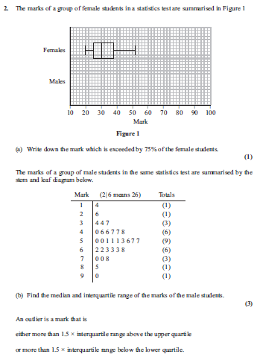

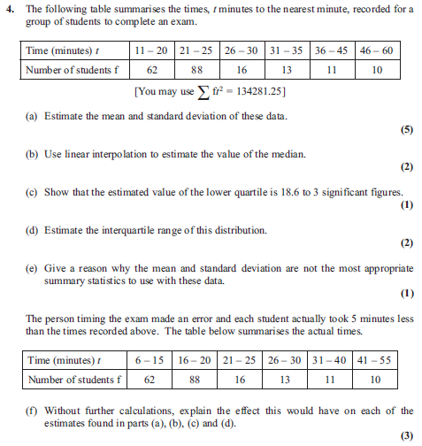
 |  |  |  | Max | Actual | %
 |  |  | Q02aB | 1 | 0 | 0%
 |  |  | Q02bB | 1 | 0 | 0%
 |  |  | Q02bM | 1 | 0 | 0%
 |  |  | Q02bA | 1 | 0 | 0%
 |  |  | Q02cM1 | 1 | 0 | 0%
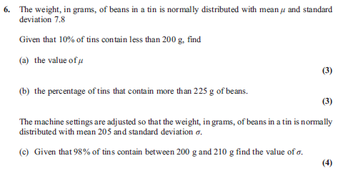
 |  |  | Q02cA1 | 1 | 0 | 0% |  | Max | Actual | %
 |  |  | Q02cM2 | 1 | 0 | 0% | Q04aB | 1 | 0 | 0%
 |  |  | Q02cA2 | 1 | 0 | 0% | Q04aM1 | 1 | 0 | 0% |  |  |  |  |  | Max | Actual | %
 |  |  | Q02cB | 1 | 0 | 0% | Q04aA1 | 1 | 0 | 0% |  |  |  |  | Q06aM | 1 | 0 | 0%
 |  |  | Q02dB1 | 1 | 0 | 0% | Q04aM2 | 1 | 0 | 0% |  |  |  |  | Q06aB | 1 | 0 | 0%
 |  |  | Q02dB2 | 1 | 0 | 0% | Q04aA2 | 1 | 0 | 0% |  |  |  |  | Q06aA | 1 | 0 | 0%
 |  |  |  | 11 | 0 | 0% | Q04bM | 1 | 0 | 0% |  |  |  |  | Q06bM | 1 | 0 | 0%
 |  |  |  |  |  |  | Q04bA | 1 | 0 | 0% |  |  |  |  | Q06bA1 | 1 | 0 | 0%
 |  |  |  |  |  |  | Q04cB | 1 | 0 | 0% |  |  |  |  | Q06bA2 | 1 | 0 | 0%
 |  |  |  |  |  |  | Q04dB1 | 1 | 0 | 0% |  |  |  |  | Q06cM1 | 1 | 0 | 0%
 |  |  |  |  |  |  | Q04dB2 | 1 | 0 | 0% |  |  |  |  | Q06cB | 1 | 0 | 0%
 |  |  |  |  |  |  | Q04eB | 1 | 0 | 0% |  |  |  |  | Q06cM2 | 1 | 0 | 0%
 |  |  |  |  |  |  | Q04fB1 | 1 | 0 | 0% |  |  |  |  | Q06cA | 1 | 0 | 0%
 |  |  |  |  |  |  | Q04fB2 | 1 | 0 | 0% |  |  |  |  |  | 10 | 0 | 0%
 |  |  |  |  |  |  | Q04fB3 | 1 | 0 | 0%
 |  |  |  |  |  |  |  | 14 | 0 | 0%

 |  |  |  |  |  |  |  |  |  |  | Grade Boundaries

 |  |  |  |  |  |  |  |  |  |  | A | 61
 |  |  |  |  |  |  |  |  |  |  | B | 53
 |  |  |  |  |  |  |  |  |  |  | C | 45
 |  |  |  |  |  |  |  |  |  |  | D | 37
 |  |  |  |  |  |  |  |  |  |  | E | 30 | Total | 0

